Tabelle1
NR | Message Name | Ticketname/KeyName | verschlüsselt mit | Schlüssel ist bekannt |  |  |  | Bemerkungen
 |  |  |  | Client | KDC |  | Server
 |  |  |  |  | AS | TGS
1 | AS_REQ(1) Authentification Service Request | username. Das Passwort wird in (2) benötigt |  |  |  |  |  | Eine AS_REQ ist eine Nachricht, die von einem Client (Benutzer oder Dienst) an das Key Distribution Center (KDC) gesendet wird, um eine Authentifizierung anzufordern. Der Client sendet seine Identität (Hauptnutzer) und einen Zeitstempel, um Wiederholungsangriffe zu verhindern. Dies ist der erste Schritt im Kerberos-Authentifizierungsprozess.
2 | AS_REP(2) | AS_REP | KA | X | X |  |  | Eine AS_REP ist die Antwort, die vom KDC an den Client gesendet wird, nachdem die Identität des Clients erfolgreich überprüft wurde. Sie enthält ein Ticket Granting Ticket (TGT) und einen Sitzungsschlüssel. Das TGT wird in den nächsten Schritten verwendet, um Diensttickets zu erhalten.
 | Authentication Service Reply | Client-Teil
 |  | TGS_SA, KDC (Session Key)

 | AS_REP | TGT=TGS_SA, KDC + expTime | KDC |  | X
 | TGT-Teil | + Principal-Name des Client | Langzeitschlüssel des TGS (TGS_Key)

3 | TGS_REQ (3) | Authenticator → Enthält: | TGS_SA, KDC (Session Key) | X |  | X |  | Eine TGS_REQ ist eine Nachricht, die der Client an das KDC sendet, um ein Dienstticket für einen bestimmten Dienst anzufordern. Der Client verwendet das TGT, das im AS_REP empfangen wurde, und gibt den gewünschten Dienst an.
 | Ticket granting Server request | Client-Principal-Name | Diesen Key kennt der Client aus Schritt 2 (AS_REP
 | Besteht aus vier Elementen: | Timestamp
 |  | Checksumme
 |  | Ticket Granting Ticket
 |  | Service Name (Dienst im Netz)
 |  | EXPIRATION TIME des TGT
4 | TGS_REP(4) | Client Ticket | TGS_S | X |  | X |  | Eine TGS_REP ist die Antwort, die vom KDC an den Client gesendet wird, nachdem das TGT überprüft und der angeforderte Dienst autorisiert wurde. Sie enthält ein Dienstticket und einen Sitzungsschlüssel, der spezifisch für den angeforderten Dienst ist.
 | Ticket granting Server reply | enthält:
 | Das TGS_REP hat 2 Anteile | Principal-Name des Service
 |  | Service Session Key
 |  | EXPIRATION TIME

 |  | Service Ticket | KB |  |  | X | X
 |  | Service Session Key
 |  | Client Name
 |  | EXPIRATION TIME
5 | AP_REQ | Authenticator | Service_KA, B | X |  | X | (X) | Eine TGS_REP ist die Antwort, die vom KDC an den Client gesendet wird, nachdem das TGT überprüft und der angeforderte Dienst autorisiert wurde. Sie enthält ein Dienstticket und einen Sitzungsschlüssel, der spezifisch für den angeforderten Dienst ist.
 | Application Server Request | Timestamp
 |  | Checksumme

 |  | Service Ticket | KB |  |  | X | X
 |  | Service Session Key Service
 |  | Client Name
 |  | EXPIRATION TIME

6 | AP_REP (7) | Timestamp | Service_KA, B | X |  | X | X | Eine AP_REP ist die Antwort, die der Dienst an den Client sendet, nachdem die Authentizität des Clients mithilfe des empfangenen Authentifikators überprüft wurde. Wenn der Authentifikator gültig ist, gewährt der Dienst dem Client Zugriff.
 | Application Server Reply

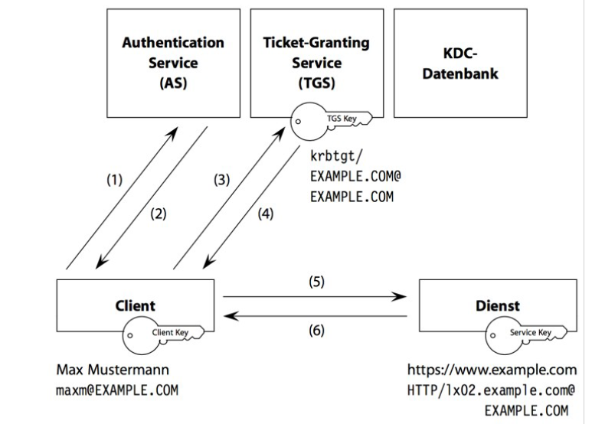
 | Legende Schlüssel
 | KA | private Key Client
 | KKDC | private Key KDC
 | SA,KDC | Session Key (Authentisierung)
 | KB | private Key Server
 | SA,B | Session Key für NetworkService

